상품제안서
로베르타 3단 늄 엠보바이어스 우산 | 상품코드: S07410

 |  |  |  |  |  | 02-713-8555 | www.synergygift.co.kr
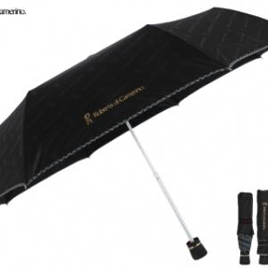

【상세/제작정보】 | *소량 구매 가능 *종이케이스 무료 *손잡이인쇄 100개이하는 20000원 추가 *원단인쇄 100개이하는 30000원 추가

【인쇄/포장옵션】 | 실크 / 포장지포장

【공급단가】 | 수량 | 100~ | 500~ | 1,000~ | 3,000~
*VAT별도 | 단가 | 7,360원 | 7,090원 | 6,810원 | 6,540원

【상품 URL】 | https://www.synergygift.co.kr:443/src/goods_detail.php?gdno=9907

